Thunder 250 spare parts catalog
Thunder 250 Spare parts Catalog
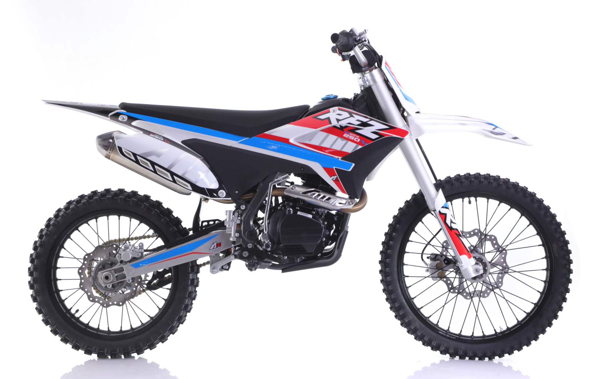
Notice: 1. The pictures shown is only for reference and does not mean that this photo is exact part ; 2. MOQ 30 units per parts except the engine .
17
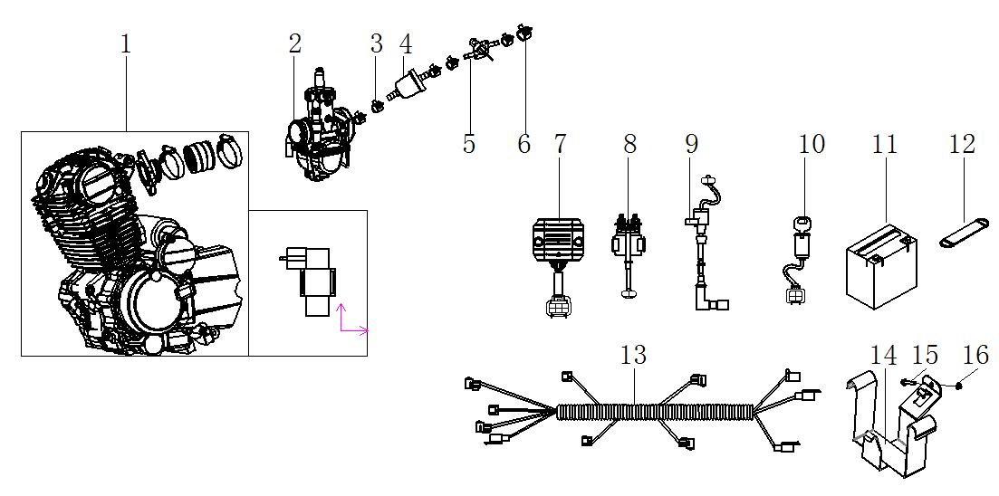
汽油机总成 /化油器/电器件 Engine / Carburetor / Electric parts
序号 | 件号 | 英文名称 | 中文名称 | 规格型号 | 数量 | 单位 | 订购数量 | 总额($) | 备注
No. | Part No. | English Description | Chinese Description | Type | Qty | Unit | Order Quantity | Total($) | REMARK
1 | 201006104001 | Engine ( CB250D-G ,223cc) | 宗申汽油机_磨砂黑 | 立上电手CB250D-G普通款边盖_166FMM_有标_DR8EA火花塞_无石棉 | 1 | pcs
2 | 301014166001 | Carburetor You-All PE28 | 尼比化油器_三价铬钝化本色 | PE30J-B104/002_风门状态拉线带导管_铜质怠速调节螺栓不带盘_ | 1 | pcs
3 | 319005003001 | Clip | 钢带环箍卡扣_彩锌 | ￠9X8X0.8 | 5 | pcs
4 | 312003005001 | fuel filter | 汽油滤清器_透明 | 塑料_黄色纸芯式 | 1 | pcs
5 | 312005005001 | fuel tank valve | 油开关_三价铬钝化本色 | 29 | 1 | pcs
6 | 319005004001 | clip | 钢带环箍卡扣_彩锌 | ￠11X8X0.8 | 1 | pcs
7 | 315002016001 | rectifier | 调压整流器_黑色 | KT03-405_内置电容_八级开关外壳_五线母插_防水插件 | 1 | pcs
8 | 315005008001 | relay | 继电器_黑色 | JLAJ32-305AJ_通用_防水插件DJ7021Y-2.0-11 | 1 | pcs
9 | 315003053001 | Coil | 高压包_黑色 | BG02-044J_GY6屏蔽点火线圈_红色硅胶高压包帽_防水插件 | 1 | pcs
10 | 316008012001 | Key ignition | 电门锁_黑色 | 四线二档(通用)防水插件 | 1 | pcs
11 | 315006005001 | Battery | 东劲后加液免维护电池_黑色 | 12V5Ah_长宽高112X70X106_出口型_英文版(带使用说明) | 1 | pcs
12 | 318005007001 | Battery fix band | 电池绑带_黑色 | 宽25_长90_厚2MM_带半圆拉环 | 1 | pcs
13 | 315007286001 | Wiring harness | 线束_黑色 | Y系RFZ250CC-防水插件_带大灯开关和计时器插件 | 1 | pcs
14 | 303046016002 | Battery case | 电池盒_喷塑黑色 | Y系RFZ250CC_铁 | 1 | pcs
15 | 401001009001 | bolt | 六角法兰面螺栓-加大系列-B级_三价彩 | M6X20mm_8.8级(GB/T 5789) | 1 | pcs
16 | 404004001001 | nut | 粗牙全金属六角法兰面锁紧螺母_三价彩 | M6(GB/T 6187.1) | 1 | pcs
17 |  | CDI (match with CB250D-G) | 点火器 | CDI-ZSE05-001 | 1 | pcs
18 |  | kick starter | 启动杆_镀铬本色 | QD-88-2# | 1 | pcs
19 |  | Gear shifter | 挂档杆_镀铬本色 | BT-0E | 1 | pcs
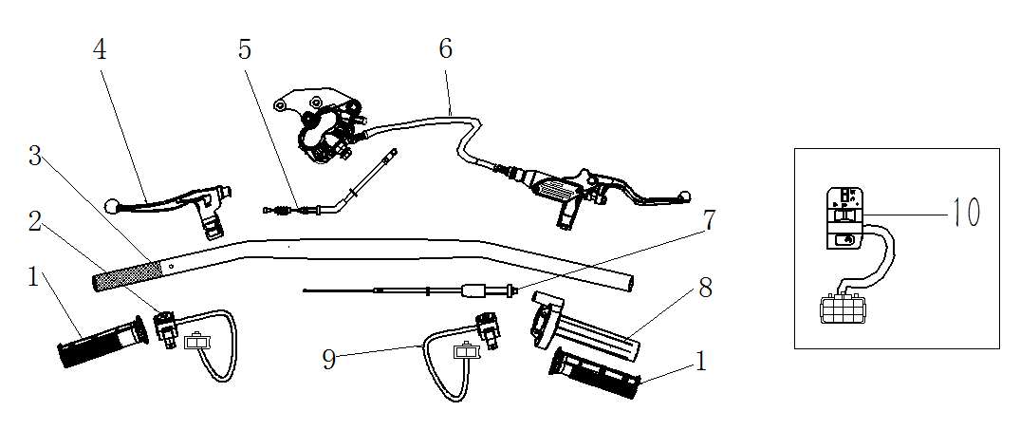
手把操纵件 HANDLE CONTROLLER
序号 | 件号 | 英文名称 | 中文名称 | 规格型号 | 数量 | 单位 | 订购数量 | 总额($) | 备注
No. | Part No. | English Description | Chinese Description | Type | Qty | Unit | Order Quantity | Total($) | REMARK
1 | 310003017001 | grips set | 左右转把套_红色(色号6396) | AM款_弹性体TPE_加工护手套安装孔 | 1 | Pair
2 | 316004001001 | sop switch | 熄火开关_黑色 | 35_圆形_线长750mm | 1 | pcs
3 | 310001133001 | handlebar ( alloy ) | 方向把(铝)_氧化本色 | Y系RFZ250CC_铝_变径管_总长780mm_Φ22mm方向把_护手套状态_ | 1 | pcs
4 | 310009024001 | Clutch lever | 离合器把手_氧化本色 | Y系RFZ250CC_带风门线支架_-带线型开关-线长620， | 1 | pcs
5 | 310015012001 | clutch cable | 离合拉索_黑色 | 长1050mm_露140mm | 1 | pcs
6 | 308001182001 | front brake assy | 前碟刹器_超声波清洗本色 | 前碟刹器_亮光银白色：Y系RFZ250CC-管长1230mm_ | 1 | set
7 | 310014055001 | throttle cable | 油门线_黑色 | 长950mm 露130mm | 1 | pcs
8 | 310007014002 | throttle house | 油门座_电泳黑色 | 配22mm方向把_M10油门线安装孔_铝_加工护手套安装孔 | 1 | set
9 | 316004014001 | starting switch | 启动开关_黑色 | 35_圆形_线长750mm_黄色按钮_底部锁紧抱箍 | 1 | set
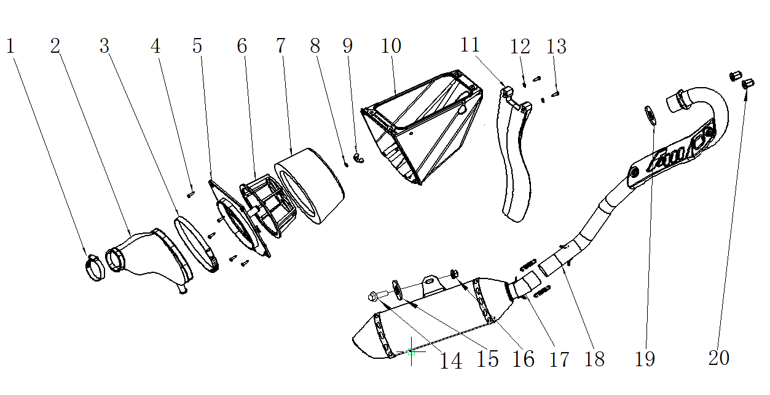
空滤器/消声器 AIR FILTER / MUFFLER
序号 | 件号 | 英文名称 | 中文名称 | 规格型号 | 数量 | 单位 | 订购数量 | 总额($) | 备注
No. | Part No. | English Description | Chinese Description | Type | Qty | Unit | Order Quantity | Total($) | REMARK
1 | 301034006001 | Clip | 空气滤清器抱箍_不锈钢 | 38-57 | 1 | pcs
2 | 301033010001 | connect rubber tube | 空气滤清器连接管_黑色 | Y系RFZ250CC_橡胶 | 1 | pcs
3 | 301034011001 | clip | 空气滤清器抱箍_不锈钢 | 141mm-165mm | 1 | pcs
4 | 403009002001 | screw | 十字半圆头自攻螺丝_三价彩 | M4X16mm_4.8级 | 5 | pcs
5 | 301024002001 | side cover | 空气滤清器侧盖_黑色 | Y系RFZ250CC_塑料 | 1 | pcs
6 | 301046001001 | element holder | 空气滤芯架_黑色 | Y系RFZ250CC_塑料 | 1 | pcs
7 | 301032009001 | element | 空气滤清器滤芯_黑色 | Y系RFZ250CC_海绵 | 1 | set
8 | 405006040004 | washer | 平垫圈_不锈钢 | ￠6X￠16X1.5 | 1 | pcs
9 | 404020001001 | nut | 蝶形螺母_镀白 | M6 | 1 | pcs
10 | 301022007002 | air filter cover | 空气滤清器外壳_黑色 | Y系RFZ250CC_塑料_钻整流器安装孔￠6.5mm | 1 | pcs
11 | 304018013001 | rear mud fender | 后挡泥板_黑色 | Y系RFZ250CC_塑料 | 1 | pcs
12 | 405006031004 | washer | 平垫圈_不锈钢 | ￠5X￠11X1 | 2 | pcs
13 | 403009002001 | screw | 十字半圆头自攻螺丝_三价彩 | M4X16mm_4.8级 | 2 | pcs
14 | 401001049001 | bolt | 六角法兰面螺栓-加大系列-B级_三价彩 | M8X20mm_8.8级(GB/T 5789) | 2 | pcs
15 | 405006050001 | washer | 平垫圈_三价彩 | ￠8X￠22X2 | 2 | pcs
16 | 404004002001 | nut | 粗牙全金属六角法兰面锁紧螺母_三价彩 | M8(GB/T 6187.1) | 1 | pcs
17 | 302001108001 | Muffler | 消声器_不锈钢 | Y系RFZ250CC-材料_不锈钢_直排_带拉簧 | 1 | pcs
18 | 302002083001 | exhaust pipe | 排气管_不锈钢 | Y系RFZ250CC(250CC.Φ35)材料_不锈钢_附件:带接口垫32X39.5X4 | 1 | set
19 | 302004002001 | gasket | 排气管接口垫_本色 | 150.200.250CC(￠32X￠39.5X4) | 1 | pcs
20 | 404008005001 | nut | 盖型螺母_三价彩 | M8X11mm(GB/T 923) | 1 | pcs
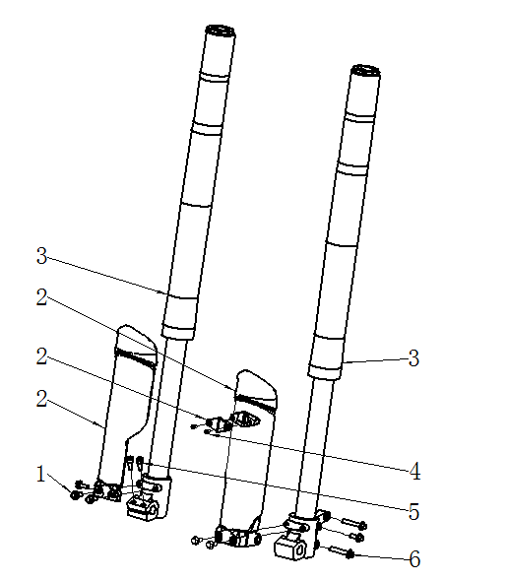
前减震 FR.FORK
序号 | 件号 | 英文名称 | 中文名称 | 规格型号 | 数量 | 单位 | 订购数量 | 总额($) | 备注
No. | Part No. | English Description | Chinese Description | Type | Qty | Unit | Order Quantity | Total($) | REMARK
1 | 401001007004 | Bolt | 六角法兰面螺栓-加大系列-B级_不锈钢 | M6X16mm_8.8级(GB/T 5789) | 6 | pcs
2 | 304010076001 | mud fender for front fork | 前减震装饰片_黑色 | 37-7 | 1 | pair
3 | 305001069001 | front fork | 前减震_亮雾本色_底脚银色_上盖棕灰色_调节部件为红色 | SO5(Q0Z)830mm￠51X￠54mm_24镑_管径￠37_外露行程227.5_ | 1 | pair
4 | 403015005001 | screw | 十字大扁头自攻螺钉_三价彩 | ST4.2X12mm_4.8级 | 2 | pcs
5 | 403005042001 | screw | 内六角圆柱头螺钉_三价彩 | M6X20mm_4.8级(GB/T70.1) | 2 | pcs
6 | 401001057001 | bolt | 六角法兰面螺栓-加大系列-B级_三价彩 | M8X40mm_8.8级(GB/T5789) | 2 | pcs
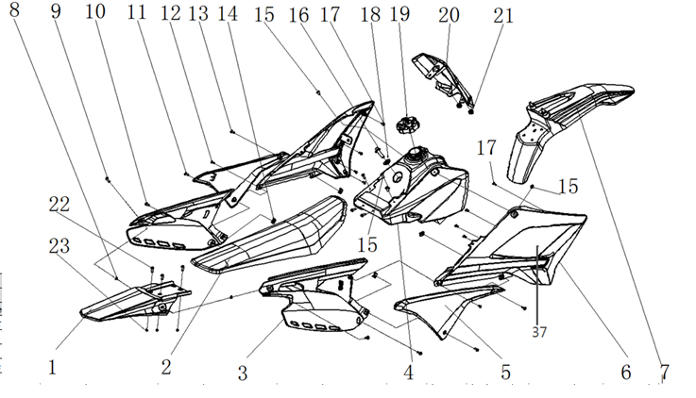
车体盖 SEAT / PLASTICS
序号 | 件号 | 英文名称 | 中文名称 | 规格型号 | 数量 | 单位 | 订购数量 | 总额($) | 备注
No. | Part No. | English Description | Chinese Description | Type | Qty | Unit | Order Quantity | Total($) | REMARK
1 | 304009017001 | Rear fender | 后尾板_白色 | Y系RFZ250CC_PP塑料 | 1 | pcs
2 | 313001227001 | seat | 座垫_黑红色 | Y系RFZ250CC_黑色座垫（红色截色套边） | 1 | pcs
3 | 301053001001 | Rear L side cover | 左后侧板_白色 | Y系RFZ250CC_PP塑料 | 1 | pair
3 | 301052001001 | Rear R side cover | 右后侧板_白色 | Y系RFZ250CC_PP塑料 | 1 | pair
4 | 312001068001 | fuel tank | 油箱_黑色 | Y系RFZ250CC-无孔 | 1 | pcs
5 | 301054001001 | front plastic decorator R | 前侧板装饰片右_黑色 | Y系RFZ250CC_PP塑料 | 1 | pcs
5 | 301055001001 | front plastic decorator R | 前侧板装饰片左_黑色 | Y系RFZ250CC_PP塑料 | 1 | pcs
6 | 301057001001 | Front L side cover | 左前侧板_白色 | Y系RFZ250CC_PP塑料 | 1 | pair
6 | 301056001001 | Front R side cover | 右前侧板_白色 | Y系RFZ250CC_PP塑料 | 1 | pair
7 | 304015021001 | front fender | 前挡泥板_红色 | Y系RFZ250CC_PP塑料 | 1 | pcs
8 | 404004001001 | nut | 粗牙全金属六角法兰面锁紧螺母_三价彩 | M6(GB/T 6187.1) | 4 | pcs
9 | 403004016001 | screw | 内六角平圆头螺钉_三价彩 | M6X20mm_4.8级_圆头直径14mm(GB/T70.2) | 2 | pcs
10 | 403004015001 | screw | 内六角平圆头螺钉_三价彩 | M6X16mm_4.8级_圆头直径14mm(GB/T70.2) | 2 | pcs
11 | 403004004002 | screw | 内六角平圆头螺钉_不锈钢 | M5X14mm | 2 | pcs
12 | 403015005001 | screw | 十字大扁头自攻螺钉_三价彩 | ST4.2X12mm_4.8级 | 2 | pcs
13 | 403004004002 | screw | 内六角平圆头螺钉_不锈钢 | M5X14mm | 2 | pcs
14 | 404009001002 | nut | 夹片螺母_三价彩 | M5 | 4 | pcs
15 | 403004008007 | screw | 内六角平圆头螺钉_三价彩 | M6X10mm_4.8级_圆头直径12mm(GB/T70.2) | 2 | pcs
16 | 401001051001 | bolt | 六角法兰面螺栓-加大系列-B级_三价彩 | M8X25mm_8.8级(GB/T 5789) | 1 | pcs
17 | 403015005001 | screw | 十字大扁头自攻螺钉_三价彩 | ST4.2X12mm_4.8级 | 8 | pcs
18 | 405006047001 | washer | 平垫圈_三价彩 | ￠8X￠16X1 | 1 | pcs
19 | 312002030001 | fuel tank cap | 油箱盖_黑色 | Y系RFZ250CC-塑料 | 1 | pcs
20 | 304013026001 | front number plate | 号码牌_白色 | Y系RFZ250CC_PP塑料 | 1 | pcs
21 | 319016008001 | rubber cushion | 工型橡胶缓冲套_黑色 | ￠7.2X￠15X6.2mm | 2 | pcs
22 | 403004016001 | screw | 内六角平圆头螺钉_三价彩 | M6X20mm_4.8级_圆头直径14mm(GB/T70.2) | 3 | pcs
23 | 404004001001 | nut | 粗牙全金属六角法兰面锁紧螺母_三价彩 | M6(GB/T 6187.1) | 3 | pcs
37 | 301051001001 | middle cover L | 中侧板左_黑色 | Y系RFZ250CC_PP塑料 | 1 | pcs
 | 301050001001 | middle cover R | 中侧板右_黑色 | Y系RFZ250CC_PP塑料 | 1 | pcs
 | 304014010001 | Front headlight plastic cover | 大灯罩_白色 | AGB40-1_共丙175g | 1 | pcs |  |  | opiton parts
 | 316013008001 | Front headlight | 前大灯(KTM)_镀铬 | TF-B-22_E4-50R-0013459_CCC-A045578要求:灯泡HS1 12V35W/,35W 5W_大灯泡不带线_带位置灯橡胶件 | 1 | pcs |  |  | opiton parts
 | 304094001001 | Timer cover | 方向把卡座装饰罩_黑色 | AGB40-1_共丙152g | 1 | pcs |  |  | opiton parts
 | 317003003001 | Timer | 计时器_黑色 | 计时器_黑色 | 1 | pcs |  |  | opiton parts
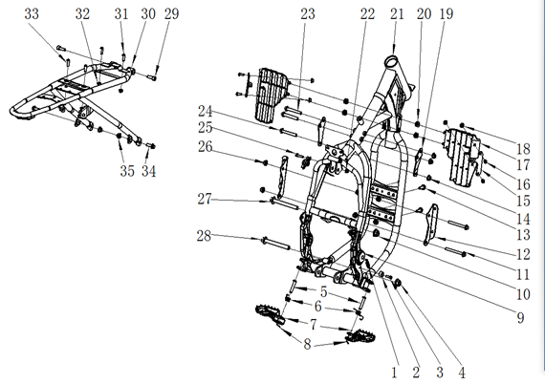
车架 FRAME
序号 | 件号 | 英文名称 | 中文名称 | 规格型号 | 数量 | 单位 | 订购数量 | 总额($) | 备注
No. | Part No. | English Description | Chinese Description | Type | Qty | Unit | Order Quantity | Total($) | REMARK
1 | 319007041002 | spring | 脚刹拉簧_镀白锌 | 总长45mm_弹簧直径￠2.0mm_有效圈数10圈 | 1 | pcs
2 | 319059001001 | spacer | 偏心衬套_本色 | ￠16X11-(偏心孔￠10.2X6.2台阶￠6.2)_铝 | 1 | pcs
3 | 403005028001 | screw | 内六角圆柱头螺钉_不锈钢 | M6X16(GB/T70.1) | 1 | pcs
4 | 404005004001 | nut | 细牙全金属六角法兰面锁紧螺母_三价彩 | M12X1.25(GB/T 6187.2) | 1 | pcs
5 | 407006003002 | pin | 销轴_镀彩锌 | ￠8X42mm-孔位39(GB/T 882-1986) | 2 | pcs
6 | 319007015002 | spring | 踏脚扭簧_镀锌本色 | APL-1_配新款踏脚 | 1 | pair
7 | 303010013001 | pedal | FS踏脚_喷塑黑色 | Y系RFZ250CC_铁_铁 | 1 | pair
8 | 407005002001 | cotter | 开口销_镀锌 | ￠1.5X20mm(GB/T 91-2000) | 2 | pcs
9 | 304023016001 | rubber cover | 车架侧盖_黑色 | Y系RFZ250CC_车架中轴盖_无商标_外缘直径38mm_丁晴胶_6克 | 2 | pcs
10 | 404005003001 | nut | 细牙全金属六角法兰面锁紧螺母_三价彩 | M10X1.25(GB/T 6187.2) | 1 | pcs
11 | 401001037001 | bolt | 六角法兰面螺栓-加大系列-B级_三价彩 | M8X1.25X90-F_8.8级(GB/T5789) | 2 | pcs
12 | 303194001001 | engine bottom mounting bracket | 汽油机前下吊耳左右_喷塑黑色 | Y系RFZ250CC_铁 | 1 | pair
13 | 401001051001 | bolt | 六角法兰面螺栓-加大系列-B级_三价彩 | M8X25mm_8.8级(GB/T 5789) | 4 | pcs
14 | 404004002001 | nut | 粗牙全金属六角法兰面锁紧螺母_三价彩 | M8(GB/T 6187.1) | 7 | pcs
15 | 303030010001 | Wind deflector bracket | FS导风板支架左右_喷塑黑色 | Y系RFZ250CC_铁_2mm | 1 | pair
16 | 403004015001 | screw | 内六角平圆头螺钉_三价彩 | M6X16mm_4.8级_圆头直径14mm(GB/T70.2) | 4 | pcs
17 | 304093001001 | wind deflector | 导风板左右_白色 | Y系RFZ250CC_PP塑料 | 1 | pair
18 | 404004001001 | nut | 粗牙全金属六角法兰面锁紧螺母_三价彩 | M6(GB/T 6187.1) | 4 | pcs
19 | 303195002001 | engine top mounting bracket | FS汽油机上吊耳左右_喷塑黑色 | Y系RFZ250CC_铁_3mm_(250F机) | 1 | pair
20 | 319016008001 | rubber cushion | 工型橡胶缓冲套_黑色 | ￠7.2X￠15X6.2mm | 4 | pcs
21 | 303001451004 | Frame | FS车架_喷塑黑色 | Y系RFZ250CC_铁 | 1 | pcs
22 | 404004001001 | nut | 粗牙全金属六角法兰面锁紧螺母_三价彩 | M6(GB/T 6187.1) | 1 | pcs
23 | 401001036004 | bolt | 六角法兰面螺栓-加大系列-B级_三价彩 | M8X1.25X65-F_8.8级(GB/T5789) | 2 | pcs
24 | 401001036004 | bolt | 六角法兰面螺栓-加大系列-B级_三价彩 | M8X1.25X65-F_8.8级(GB/T5789) | 1 | pcs
25 | 403005045003 | screw | 内六角圆柱头螺钉_不锈钢 | M6X25mm_4.8级(GB/T70.1) | 1 | pcs
26 | 404004002001 | nut | 粗牙全金属六角法兰面锁紧螺母_三价彩 | M8(GB/T 6187.1) | 2 | pcs
27 | 401002092002 | bolt | 六角法兰面螺栓细牙小系列_三价彩 | M10X1.25X120-F_8.8级(GB/T 5789) | 1 | pcs
28 | 401002003002 | bolt | 六角法兰面螺栓细牙小系列_三价彩 | M10X1.25X115-F_8.8级(GB/T 5789) | 1 | pcs
29 | 403005060001 | screw | 内六角圆柱头螺钉_三价彩 | M8X25mm_8.8级(GB/T70.1) | 2 | pcs
30 | 303006210002 | Sub-frame | FS尾架_喷塑黑色 | Y系RFZ250CC_铁 | 1 | pcs
31 | 403004016001 | screw | 内六角平圆头螺钉_三价彩 | M6X20mm_4.8级_圆头直径14mm(GB/T70.2) | 2 | pcs
32 | 404004001001 | nut | 粗牙全金属六角法兰面锁紧螺母_三价彩 | M6(GB/T 6187.1) | 4 | pcs
33 | 403004016001 | screw | 内六角平圆头螺钉_三价彩 | M6X20mm_4.8级_圆头直径14mm(GB/T70.2) | 2 | pcs
34 | 401001051001 | bolt | 六角法兰面螺栓-加大系列-B级_三价彩 | M8X25mm_8.8级(GB/T 5789) | 4 | pcs
35 | 404004002001 | nut | 粗牙全金属六角法兰面锁紧螺母_三价彩 | M8(GB/T 6187.1) | 7 | pcs
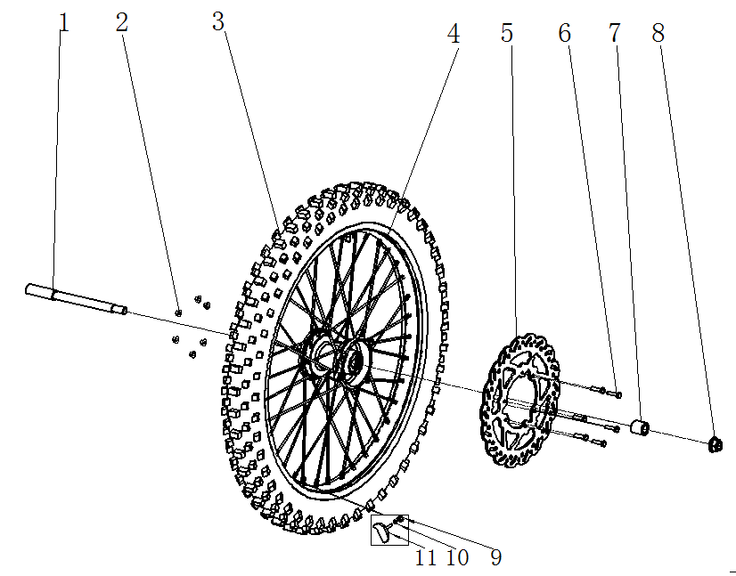
前轮/前碟刹 FR.WHEEL/FR.BRAKE ASSY.
序号 | 件号 | 英文名称 | 中文名称 | 规格型号 | 数量 | 单位 | 订购数量 | 总额($) | 备注
No. | Part No. | English Description | Chinese Description | Type | Qty | Unit | Order Quantity | Total($) | REMARK
1 | 319003011001 | Front axle | 变径轴_三价彩 | 内六角头10mm￠20X65-￠15X143-M14X1.5X26mm_总长234mm | 1 | pcs
2 | 404004001001 | nut | 粗牙全金属六角法兰面锁紧螺母_三价彩 | M6(GB/T 6187.1) | 4 | pcs
3 | 307006005001 | front tire | 远星轮胎(内外胎)_黑色 | EEC越野轮胎_80/100-21(内胎2.75-21) M/C(威星E4-75R-0005429) | 1 | set
4 | 307003228002 | front rim | 辐条式前轮毂_氧化黑色_黑色辐条 | L-M14-1.60X21(250-6)_￠15轴 | 1 | pcs
5 | 308003074001 | front brake disc | 前碟刹盘_本色 | 配250-6轮毂￠270X￠101 要求:端面黑色 | 1 | pcs
6 | 401003003003 | bolt | 六角头螺栓全螺纹_三价彩 | M6X25 要求:P=1.0_s=8_8.8级(GB/T 5783) | 10 | pcs
7 | 319001210002 | spacer | 轮轴衬套_镀白锌 | ￠15.5X￠25X26mm | 1 | pcs
8 | 404005005001 | nut | 细牙全金属六角法兰面锁紧螺母_三价彩 | M14X1.5(GB/T 6187.2) | 1 | pcs
9 | 404001005001 | nut | 1型六角螺母_三价彩 | M8_要求S=12mm(GB/T 6170) | 2 | pcs
10 | 405003011002 | spring washer | 标准型弹簧垫圈_三价彩 | ￠8(GB/T 93) | 2 | pcs
11 | 307010001001 | front tire lock parts | 前轮防滑块_黑色 | 通用 | 1 | pcs
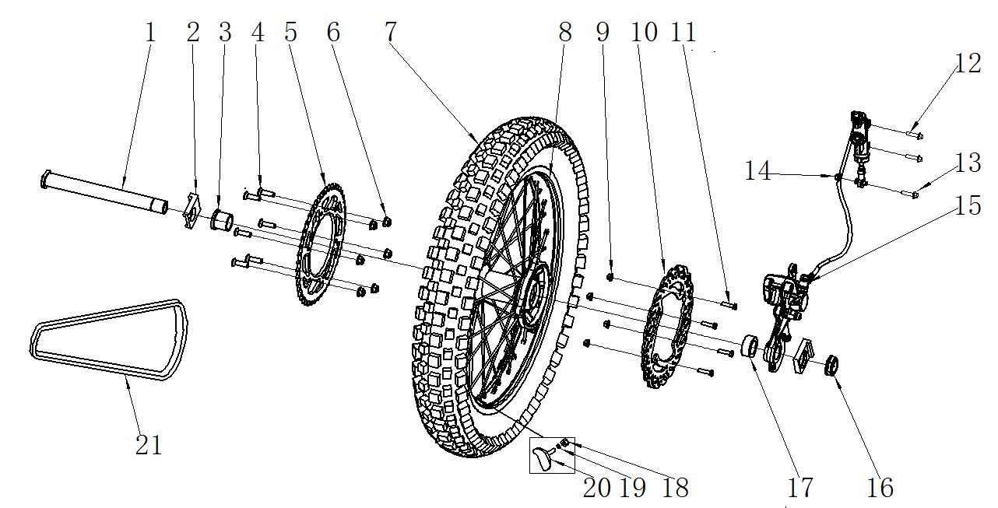
后轮/后制动器 RR.WHEEL/RR. BRAKE ASSY.
序号 | 件号 | 英文名称 | 中文名称 | 规格型号 | 数量 | 单位 | 订购数量 | 总额($) | 备注
No. | Part No. | English Description | Chinese Description | Type | Qty | Unit | Order Quantity | Total($) | REMARK
1 | 319003012001 | rear wheel axle | 轮轴_镀蓝白锌 | M24X1.5X245mm_10.9级 | 1 | pcs
2 | 306006007002 | chain adjuster | 千斤_氧化本色 | 31-铝_￠25.5mm | 1 | pair
3 | 319002177001 | spacer | 轮轴衬套_镀白锌 | ￠25.5X￠32X30.5mm(台阶￠38X5mm) | 1 | pcs
4 | 401001053001 | screw | 六角法兰面螺栓-加大系列-B级_三价彩 | M8X30mm_8.8级(GB/T 5789) | 6 | pcs
5 | 311003066001 | driven sprocket | 后链轮_镀锌本色 | 定位直径125mm_六孔定位150mm_ 520-45T)_铁 | 1 | pcs
6 | 404004002001 | nut | 粗牙全金属六角法兰面锁紧螺母_三价彩 | M8(GB/T 6187.1) | 6 | pcs
7 | 307006006001 | rear tire | 远星轮胎(内外胎)_黑色 | EEC越野轮胎_100/90-18 M/C(威星E4-75R-0005431) | 1 | set
8 | 307004018002 | rear rim | 辐条式后轮毂_氧化黑色_黑色辐条 | L-M24-2.15X18(250-7)_￠25轴 | 1 | pcs
9 | 404004001001 | nut | 粗牙全金属六角法兰面锁紧螺母_三价彩 | M6(GB/T 6187.1) | 4 | pcs
10 | 308004040001 | rear brake disc | 后碟刹盘_本色 | 配250-6轮毂￠240X￠116 要求:端面黑色 | 1 | pcs
11 | 401003003003 | bolt | 六角头螺栓全螺纹_三价彩 | M6X25 要求:P=1.0_s=8_8.8级(GB/T 5783) | 10 | pcs
12 | 401001011001 | screw | 六角法兰面螺栓-加大系列-B级_三价彩 | M6X25mm_8.8级(GB/T 5789) | 2 | pcs
13 | 401001011001 | bolt | 六角法兰面螺栓-加大系列-B级_三价彩 | M6X25mm_8.8级(GB/T 5789) | 1 | pcs
14 | 404006004001 | nut | 非金属嵌件六角锁紧螺母_三价彩 | M6[GB/T 889.1-2000] | 1 | pcs
15 | 308003099001 | rear brake assy | 后碟刹器_超声波清洗本色 | 后碟刹器_亮光银白色：Y系RFZ250CC单泵_L1=49_L2=79_ | 1 | set
16 | 319004003002 | spacer | 后轮轴螺母_镀蓝白锌 | M24X1.5X12 | 1 | pcs
17 | 319001221002 | spacer | 轮轴衬套_镀白锌 | ￠25.5X￠32X17.5mm | 1 | pcs
18 | 404001005001 | nut | 1型六角螺母_三价彩 | M8_要求S=12mm(GB/T 6170) | 2 | pcs
19 | 405003011002 | spring washer | 标准型弹簧垫圈_三价彩 | ￠8(GB/T 93) | 2 | pcs
20 | 307010001001 | tire lock parts | 前轮防滑块_黑色 | 通用 | 1 | pcs
21 | 311011175001 | chain | 链条_金色 | KMC链条-520H-110节 | 1 | pcs
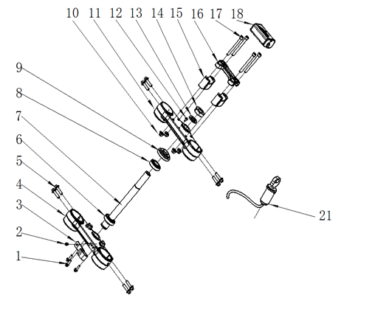
连接板/方向柱 Connecting plate / steering stem
序号 | 件号 | 英文名称 | 中文名称 | 规格型号 | 数量 | 单位 | 订购数量 | 总额($) | 备注
No. | Part No. | English Description | Chinese Description | Type | Qty | Unit | Order Quantity | Total($) | REMARK
1 | 401001007001 | bolt | 六角法兰面螺栓-加大系列-B级_三价彩 | M6X16mm_8.8级(GB/T 5789) | 3 | pcs
2 | 403004005005 | screw | 内六角平圆头螺钉_不锈钢 | M5X10mm(GB/T70.2) | 1 | pcs
3 | 318001009001 | clip | 前刹油管上卡座_黑色 | APL-1_塑料 | 1 | pcs
4 | 310022133001 | Bottom clamp | 下连接板_氧化黑色(喷砂) | Y系RFZ250CC_铝￠54 | 1 | pcs
5 | 401001053001 | bolt | 六角法兰面螺栓-加大系列-B级_三价彩 | M8X30mm_8.8级(GB/T 5789) | 8 | pcs
6 | 409003008001 | bearing | 圆锥滚子轴承_本色 | RXF_GB/T 297-1994_320/23.5(非标)_ | 1 | pcs
7 | 310023055001 | steering stem | 方向柱_镀白锌 | Y系RFZ250CC-内孔直径10mm_橡胶塞位置直径13mm_M22X1_长264mm_ | 1 | pcs
8 | 409003009001 | bearing | 圆锥滚子轴承_本色 | RXF_GB/T 297-1994_320/22_(d=φ22,D=φ44,T=15,B=15,C=11.5) | 1 | pcs
9 | 310024002002 | nut | 方向柱压紧螺母_镀锌本色 | M22_大锁母(M22X1X￠53盖内孔) | 1 | pcs
10 | 404004002001 | nut | 粗牙全金属六角法兰面锁紧螺母_三价彩 | M8(GB/T 6187.1) | 4 | pcs
11 | 310021023001 | Up clamp | 上连接板_氧化黑色(喷砂) | Y系RFZ250CC_带台阶_铝￠51 | 1 | pcs
12 | 403004008007 | screw | 内六角平圆头螺钉_三价彩 | M6X10mm_4.8级_圆头直径12mm(GB/T70.2) | 2 | pcs
13 | 405006025001 | washer | 平垫圈_不锈钢 | ￠22X￠36X1 | 1 | pcs
14 | 404012001001 | nut | 六角螺母_三价彩 | M22mm_厚度10mm | 1 | pcs
15 | 310020018001 | bottom holder | 方向把卡座下_氧化黑色 | 长宽高60X22X40mm_铝_孔距40mm_配Φ28方向把 | 2 | pcs
16 | 310019032001 | Up holder | 方向把卡座上_氧化黑色 | 60X22X20mm_内孔直径28mm | 1 | pcs
17 | 403005076001 | screw | 内六角圆柱头螺钉_三价彩 | M8X90mm_8.8级(GB/T70.1) | 4 | pcs
18 | 304035008002 | foam pad | 海绵套_黑色 | 37-7_Volt商标 | 1 | pcs
21 | 316008012001 | Key ignition | 电门锁_黑色 | 四线二档(通用)防水插件 | 1 | pcs
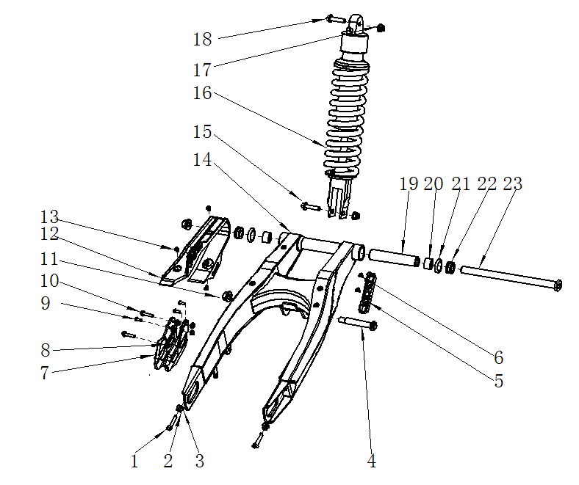
后叉 RR.SWINGARM
序号 | 件号 | 英文名称 | 中文名称 | 规格型号 | 数量 | 单位 | 订购数量 | 总额($) | 备注
No. | Part No. | English Description | Chinese Description | Type | Qty | Unit | Order Quantity | Total($) | REMARK
1 | 401003010001 | bolt | 六角头螺栓全螺纹_三价彩 | M8X40mm_8.8级_全螺纹(GB/T 5789) | 2 | pcs
2 | 404001005001 | nut | 1型六角螺母_三价彩 | M8_要求S=12mm(GB/T 6170) | 2 | pcs
3 | 405006049004 | washer | 平垫圈_三价彩 | ￠8X￠16X2 | 2 | pcs
4 | 401002109001 | bolt | 六角法兰面螺栓细牙小系列_三价彩 | M12X1.25X70-F_8.8级(GB/T 5789) | 1 | pcs
5 | 318001031001 | clip | 后刹油管卡扣_黑色 | Y系RFZ250CC_材料ABS_18.5X125-￠6.6-55mm | 1 | pcs
6 | 403011020001 | screw | 十字槽沉头螺钉_三价彩 | M6X10mm_4.8级(GB/T819.1) | 2 | pcs
7 | 306007011002 | chain guide | 链条导向架_黑色 | 本田款本田250款_尼龙 | 1 | pcs
8 | 404004001001 | nut | 粗牙全金属六角法兰面锁紧螺母_三价彩 | M6(GB/T 6187.1) | 5 | pcs
9 | 401001007001 | bolt | 六角法兰面螺栓-加大系列-B级_三价彩 | M6X16mm_8.8级(GB/T 5789) | 3 | pcs
10 | 401001009001 | bolt | 六角法兰面螺栓-加大系列-B级_三价彩 | M6X20mm_8.8级(GB/T 5789) | 2 | pcs
11 | 404005004001 | nut | 细牙全金属六角法兰面锁紧螺母_三价彩 | M12X1.25(GB/T 6187.2) | 1 | pcs
12 | 304034017001 | chain slider | 后叉保护套_黑色 | Y系RFZ250CC_材料TPU | 1 | pcs
13 | 403011020001 | screw | 十字槽沉头螺钉_三价彩 | M6X10mm_4.8级(GB/T819.1) | 3 | pcs
14 | 306005153003 | Rear swing arm | FS后叉_喷塑黑色 | Y系RFZ250CC_铁_(45T越野) | 1 | pcs
15 | 401007001001 | bolt | 后减震特制固定螺栓_三价彩 | M10X1.25X45-F_8.8级(GB/T5789)单边打平 | 1 | pcs
16 | 306001116001 | Rear shock ( rebound adjust) | 后减震_铁灰弹簧黑铝头_黄色缓冲套 | S03(H1T)可调_中心距450mm402镑_上端孔径￠10.1mm厚度20L_ | 1 | pcs
17 | 404005003001 | Nut | 细牙全金属六角法兰面锁紧螺母_三价彩 | M10X1.25(GB/T 6187.2) | 2 | pcs
18 | 401001003002 | bolt | 六角法兰面螺栓-加大系列-B级_三价彩 | M10X1.25X45-F_8.8级(GB/T5789) | 1 | pcs
19 | 319063001001 | inner spacer | 连接管内衬套_镀白锌 | ￠15.5X￠21X155.5mm_铁 | 1 | pcs
20 | 409004004001 | bearing | 单列滚针轴承_镀锌本色 | GB/T 5801_NKI15/16(d=15,D=27,C=16) | 2 | pcs
21 | 319034004001 | O-ring | O形橡胶密封圈_黑色 | 22.4*2.65 GB/T3452.1-1992 | 2 | pcs
22 | 319002131001 | bush | 轴承套_三价彩 | ￠15.2X￠26.5X11.25mm | 2 | pcs
23 | 603001090002 | middle axle | 后叉中轴_三价彩 | M14X1.5X245mm_T型头部5mm_有效螺纹25mm_带螺母 | 1 | set
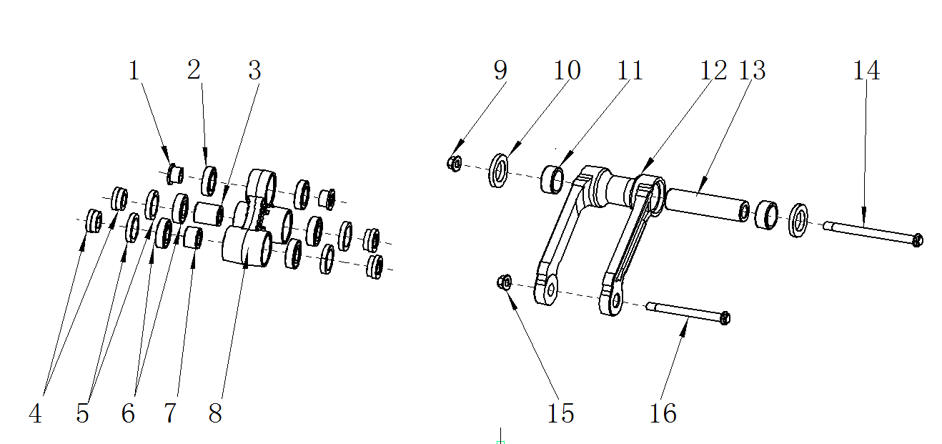
摇架/摇臂 Cradle / rocker arm
序号 | 件号 | 英文名称 | 中文名称 | 规格型号 | 数量 | 单位 | 订购数量 | 总额($) | 备注
No. | Part No. | English Description | Chinese Description | Type | Qty | Unit | Order Quantity | Total($) | REMARK
1 | 319002037001 | spacer | 衬套_镀白锌 | ￠10X￠20X10.9mm_（台阶￠15X8.9mm)铁 | 2 | pcs
2 | 409002043001 | bearing | 深沟球轴承_本色 | GB/T 276_61902(d=15,D=28,B=7) | 2 | pcs
3 | 319002038001 | spacer | 衬套_镀白锌 | ￠12X￠20X24.2mm_铁 | 1 | pcs
4 | 319002040001 | spacer | 衬套_镀白锌 | ￠12X￠22X9.4mm_（台阶￠20X5mm)铁 | 4 | pcs
5 | 319014012001 | seal | 防尘密封圈_黑色 | ￠20X￠28X5mm | 4 | pcs
6 | 409002044001 | bearing | 深沟球轴承_本色 | GB/T 276_6001(d=12,D=28,B=8) | 4 | pcs
7 | 319002039001 | spacer | 衬套_镀白锌 | ￠12X￠20X13.2mm_铁 | 1 | pcs
8 | 306008003001 | Linkage | 摇架_氧化本色 | 锻铝三角摇架_开档20mm_开档50mm_开档40mm | 1 | pcs
9 | 404005004001 | nut | 细牙全金属六角法兰面锁紧螺母_三价彩 | M12X1.25(GB/T 6187.2) | 1 | pcs
10 | 319014013001 | seal | 防尘密封圈_黑色 | ￠20X￠32X4.5mm | 2 | pcs
11 | 409001009001 | bearing | 冲压外圈滚针轴承_本色 | GB/T 290_HK2012(Fw=20,D=26,B=12) | 1 | pcs
12 | 305018022001 | swing arm | 摇臂_氧化本色 | 锻铝摇架叉_开档77mm_内开档59mm | 1 | pcs
13 | 319064001001 | inner spacer | 摇臂内衬套_本色 | ￠12X￠20X81mm | 1 | pcs
14 | 401002065001 | bolt | 六角法兰面螺栓细牙小系列_三价彩 | M12X110X1.25mm_8.8级(GB/T 5789) | 1 | pcs
15 | 404005004001 | nut | 细牙全金属六角法兰面锁紧螺母_三价彩 | M12X1.25(GB/T 6187.2) | 1 | pcs
16 | 401002110001 | bolt | 六角法兰面螺栓细牙小系列_三价彩 | M12X1.25X100-F_8.8级(GB/T 5789) | 1 | pcs
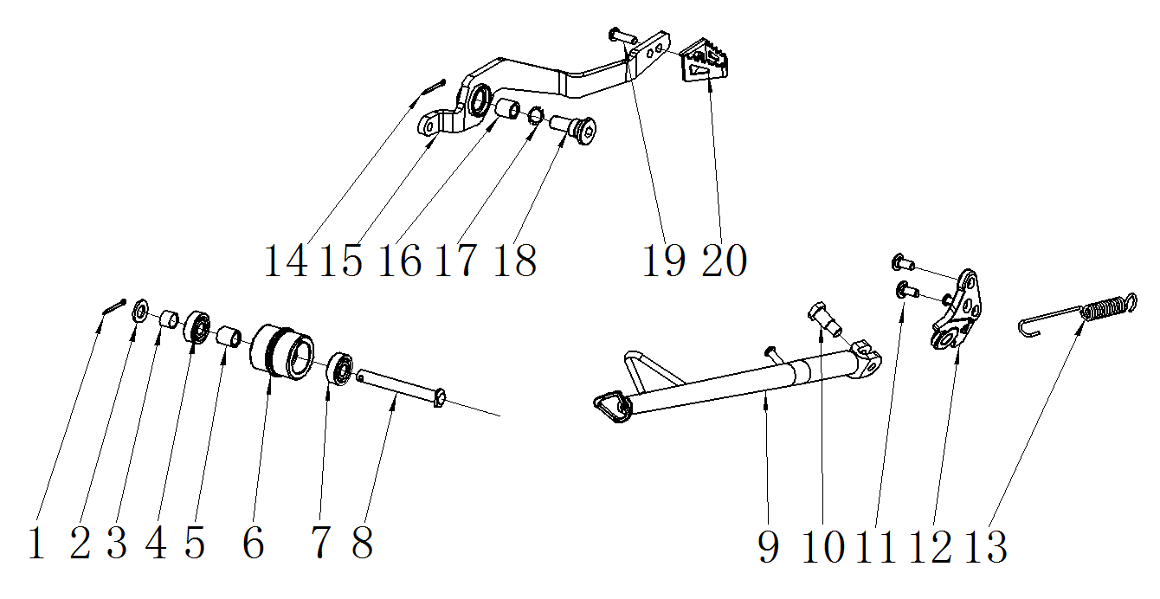
后刹踏杆/脚撑 Rear brake pedal / SIDE STAND
序号 | 件号 | 英文名称 | 中文名称 | 规格型号 | 数量 | 单位 | 订购数量 | 总额($) | 备注
No. | Part No. | English Description | Chinese Description | Type | Qty | Unit | Order Quantity | Total($) | REMARK
1 | 407005002001 | cotter | 开口销_镀锌 | ￠1.5X20mm(GB/T 91-2000) | 1 | pcs
2 | 405006047005 | washer | 平垫圈_不锈钢 | ￠8X￠16X1 | 1 | pcs
3 | 319001293001 | spacer | 衬套_镀彩锌 | ￠9X￠11X8mm | 1 | pcs
4 | 409002023001 | bearing | 深沟球轴承_镀锌本色 | GB/T 276_608ZZ(d=8,D=22,B=7) | 1 | pcs
5 | 319001115001 | spacer | 衬套_镀彩锌 | ￠9X￠12X12mm_铁 | 1 | pcs
6 | 311005006001 | chain roller | 链条张紧轮_黑色 | ￠15X￠32X29mm（轴承台阶￠8X￠22X7mm）_橡胶 | 1 | pcs
7 | 409002023001 | bearing | 深沟球轴承_镀锌本色 | GB/T 276_608ZZ(d=8,D=22,B=7) | 1 | pcs
8 | 407006006001 | pin | 销轴_三价彩 | ￠8X67mm_T型头部3mm_孔位63mm_（GB/T882-1986) | 1 | pcs
9 | 303012257002 | kick stand | FS脚撑_喷塑黑色 | 变径管-327mm-￠22X2mm(开档8.5) | 1 | pcs
10 | 319011017001 | bolt | 脚撑螺栓_三价彩 | M10X24.5mmX1.25(台阶￠12X12.5mm)_8.8级 | 1 | pcs
11 | 403003002001 | screw | 内六角平头螺钉_三价彩 | M8X14带台阶￠10X2 | 2 | pcs
12 | 606007019002 | kick stand mouting bracket | FS脚撑固定架_喷塑黑色 | Y系RFZ250CC-铸钢件 | 1 | pcs
13 | 319007026002 | spring | 脚撑弹簧_镀锌本色 | 115mm | 1 | pcs
14 | 407005002001 | cotter | 开口销_镀锌 | ￠1.5X20mm(GB/T 91-2000) | 1 | pcs
15 | 310031067002 | rear brake pedal | FS后刹踏杆_喷塑黑色 | Y系RFZ250CC_热轧板_6.0mm | 1 | pcs
16 | 319067001001 | bush | 后刹踏杆粉末冶金衬套_本色 | THUNDER_￠14X￠16X10mm | 1 | pcs
17 | 405004002001 | wave washer | 波形弹性垫圈_黑色 | ￠15x￠21x0.3mm(GB/T 955-1987) | 1 | pcs
18 | 319011013001 | bolt | 后刹踏杆螺栓_镀白锌 | 37-5-M10_8.8级 | 1 | pcs
19 | 401001007001 | bolt | 六角法兰面螺栓-加大系列-B级_三价彩 | M6X16mm_8.8级(GB/T 5789) | 1 | pcs
20 | 310032002002 | brake pedal tip | FS后刹踏杆头_喷塑黑色 | Y系RFZ250CC_热轧板_6.0mm | 1 | pcs

